상품제안서
핸들 파스텔 노트북 다용도 파우치 | 상품코드: S30585

 |  |  |  |  |  |  | 02-713-8555 | www.synergygift.co.kr
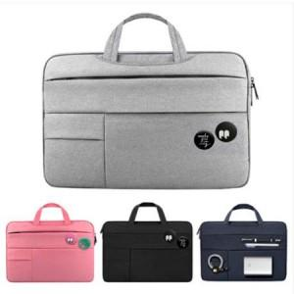

【상세/제작정보】 | <p><span style="font-size: 14pt;">※핀버튼은 별도 옵션입니다.(핀버튼 인쇄불가)</span></p>

【인쇄/포장옵션】 | 실크 / OPP(비닐)

【공급단가】 | 수량 | 50~ | 100~ | 500~ | 1,000~ | 2,000~
*VAT별도 | 14인치 | 14,040원 | 13,520원 | 13,000원 | 12,480원 | 12,160원
 | 15.6인치 | 14,040원 | 13,520원 | 13,000원 | 12,480원 | 12,160원

【상품 URL】 | https://www.synergygift.co.kr:443/src/goods_detail.php?gdno=30585

